Worksheet
 | Проект
 | Модель | Мармит 2-х блюд паровой 1500

АО "Полаир-Недвижимость"
425000, Республика Марий Эл, г. Волжск, | Количество
ул. Промбаза, д. 1, помещение 6, этаж 1, литер-А3 | Согласование
https://radapro.com | Дата | 17.06.2026

Мармит 2-х блюд паровой 1500
Рекомендованная розничная цена: 153 507 руб.

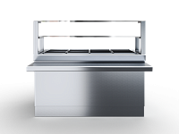

Технические характеристики
Страна производства | Россия
Бренд | RADA
Мощность, кВт | 2.5
Гарантия, мес | 12
Тип нагрева | Паровой
Полка | Двухъярусная
Ширина | 1500
Глубина | 945(660)
Высота | 885(1340)
Страна бренда | Россия

Производитель оставляет за собой право вносить изменения, принципиально не влияющие на эксплуатационные свойства оборудования, без предварительного уведомления.

